企业信用报告信息与账面核对记录E1-19
致同会计师事务所
企业信用报告信息与账面核对记录
被审计单位： |  |  | 编制人： |  | 编制日期： |  | 索引号： | E1-19
截止日：202X年12月31日 |  |  | 复核人： |  | 复核日期： |  | 页次：
一、审计目标：
核对征信报告信息与账面记录是否一致；借款、银行承兑汇票、信用证等完整性。
二、审计过程：
（一）注册资本及主要出资人信息
征信报告信息 |  | 企业账面 |  | 核对 | 不一致原因 | 备注
出资方 | 出资比例 | 出资比例 | 出资比例

（二）征信报告信息与账面核对记录
类别 | 中长期借款 | 短期借款 | 银行承兑汇票 | 信用证 | 银行保函 | 贴现 | … | 备注
征信报告信息
账面记录
差异 | - | - | - | - | - | - | -

（三）不一致事项账面差异调节
类别 | 信用报告打印日未结清业务总额 ① | 加上：资产负债表日至信用报告日已经还清贷款类金额 ② | 减去：资产负债表日至信用报告日新增贷款类业务 ③ | 资产负债表日信用报告贷款类业务金额【④=①+②-③】 | 总账科目名称 | 总账科目金额⑤ | 差异 ⑥=④-⑤ | 差异原因
短期借款 |  |  |  | - |  |  | -
中长期借款 |  |  |  | - |  |  | -
循环透支 |  |  |  | - |  |  | -
银行承兑汇票 |  |  |  | - |  |  | -
信用证 |  |  |  | - |  |  | -
银行保函 |  |  |  | - |  |  | -
贴现 |  |  |  | - |  |  | -
… |  |  |  | - |  |  | -
审计说明：
1.短期借款与企业信用报告详细核对见短期借款底稿<L1-4>；
2.中长期借款与企业信用报告详细核对见长期借款底稿<L3-4>；

（四）担保事项
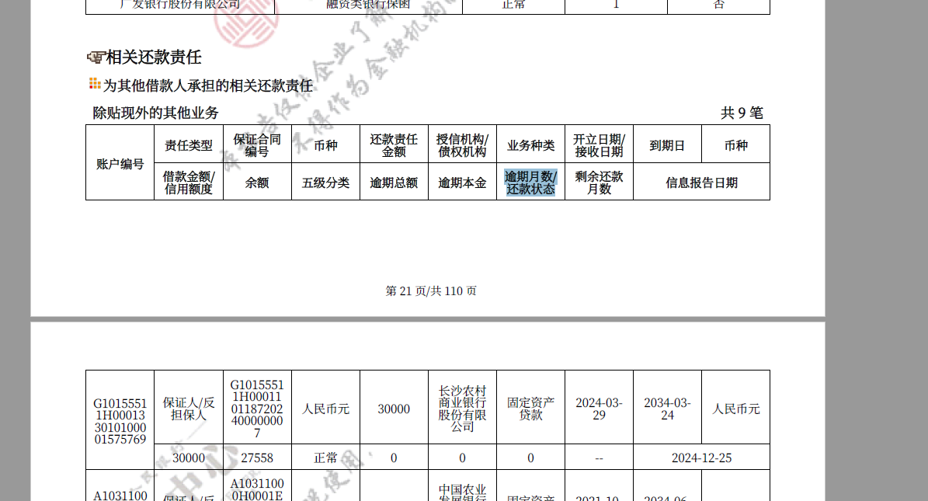 征信报告截图

担保事项应与报告披露核对一致

（五）关联关系企业
征信报告关联方名称 | 征信报告中关联关系 | 是否纳入被审计单位关联方清单 | 披露的关联关系

……

三、审计说明：

四、审计结论：

提示：
1.如存在未披露的担保情况，需进一步询问上市公司管理层、其他责任人员和相关人员、查阅相关会议纪要和法律信函、复核相关费用账户记录、与外部法律顾问进行直接沟通、检查公章管理及使用情况等，必要时还应通过相关查询渠道（如中国裁判文书网等），查询相关法院公告信息。
2.保持职业怀疑，关注企业信用报告的真实性和完整性，充分考虑其局限性，如存在银行未及时、完整、准确填列有关信用信息，上市公司利用离岸账户等特殊方式。

